výsledky
 | kontrola – kortikosteron (ng/ml) | pokus – kortikosteron (ng/ml)
1 | 1.23 | 3.43
2 | 1.99 | 4.12
3 | 2.03 | 4.56
4 | 1.53 | 4.99
5 | 1.25 | 3.95
6 | 1.33 | 4.55
7 | 1.95 | 4.12
8 | 2.12 | 4.23
9 | 2.36 | 3.56
10 | 2.01 | 3.89
průměr (ng/ml) | 1.78 | 4.14
směrodatná odchylka (ng/ml) | 0.41 | 0.47
střední chyba průměru (ng/ml) | 0.13 | 0.15 | rozdílná písmena indikují statistikou významnost

postup Excel
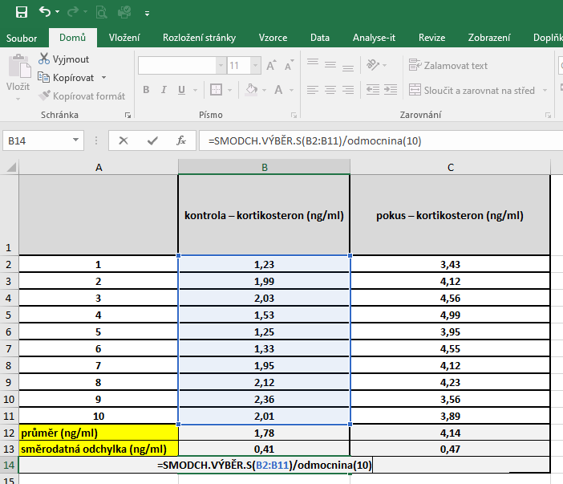
 | kontrola – kortikosteron (ng/ml) | pokus – kortikosteron (ng/ml) | PRŮMĚR: | Kurzor umístíme do buňky, ve které chceme mít výsledek příslusného parametru.
1 | 1.23 | 3.43 |  | V hlavním menu v nabídce "Vzorce" si vybereme "Vložit funkci" a následně si zvolíme "Průměr".
2 | 1.99 | 4.12 |  | Průměr počítáme vždy pouze z hodnot daného výběrového souboru.
3 | 2.03 | 4.56
4 | 1.53 | 4.99
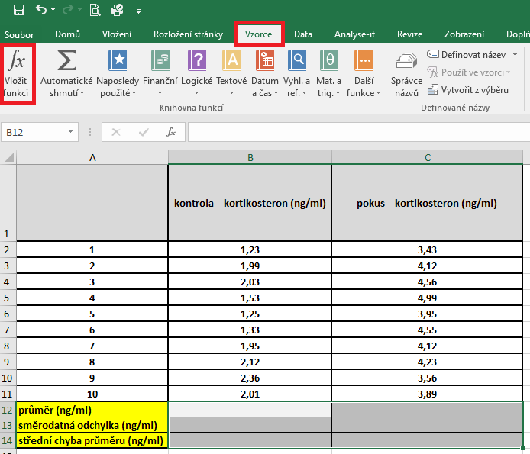
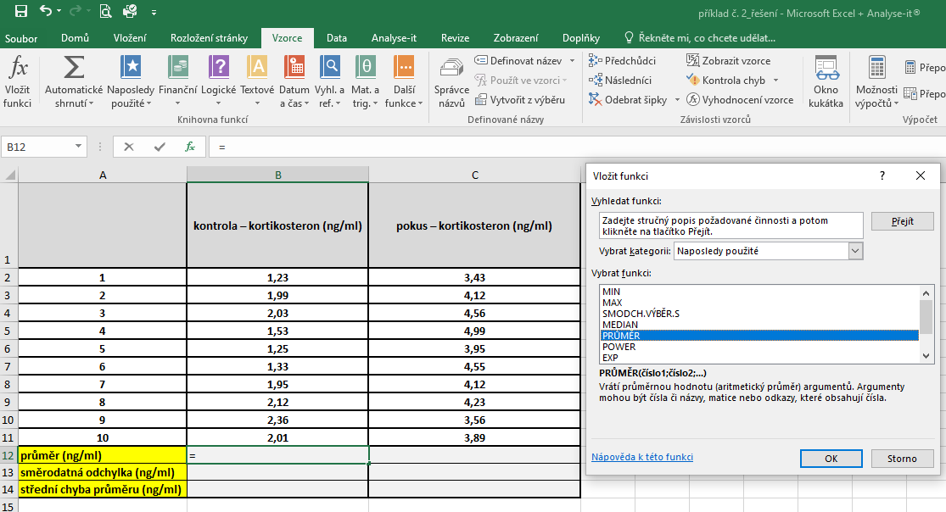
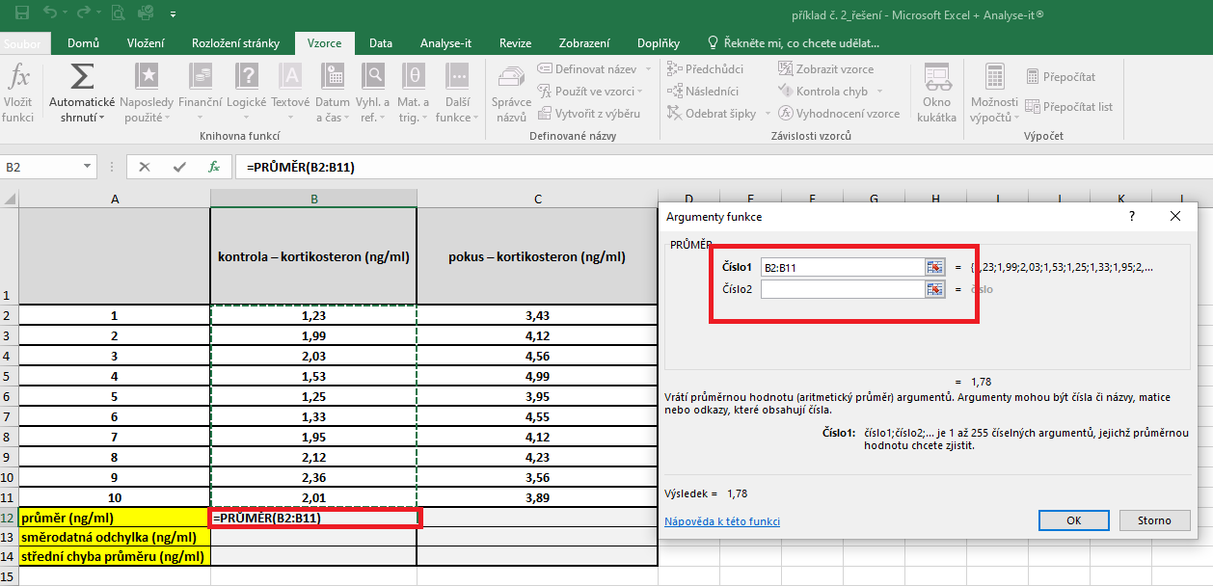
5 | 1.25 | 3.95
6 | 1.33 | 4.55
7 | 1.95 | 4.12
8 | 2.12 | 4.23
9 | 2.36 | 3.56
10 | 2.01 | 3.89
průměr (ng/ml)
směrodatná odchylka (ng/ml)
střední chyba průměru (ng/ml)

 |  |  | Střední chyba průměru |  | Kurzor umístíme do buňky, ve které chceme mít výsledek příslusného parametru.
 |  |  |  |  | Pro výpočet střední chyby průměru je třeba vytvořit vlastní vzorec, který vychází z definice tohoto parametru.
 |  |  |  |  | Střední chyba průměru je definovaná jako podíl směrodatné odchylky a odmocniny počtu hodnot v souboru
 |  |  |  |  | Pro výpočet směrodatné odchylky použijeme funkci smodch.vyber.s a označíme si data příslušného výběrového souboru.

postup Unistat
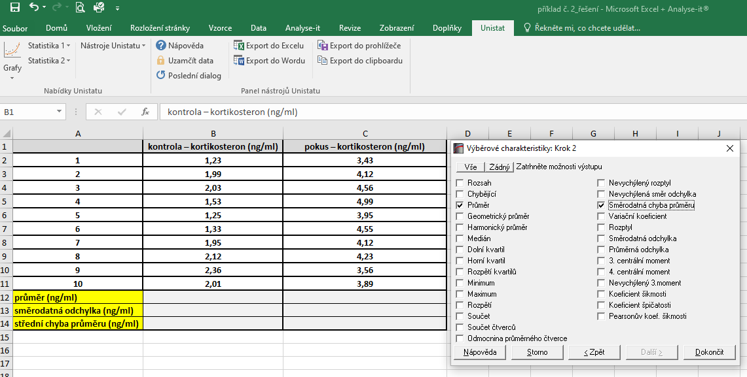
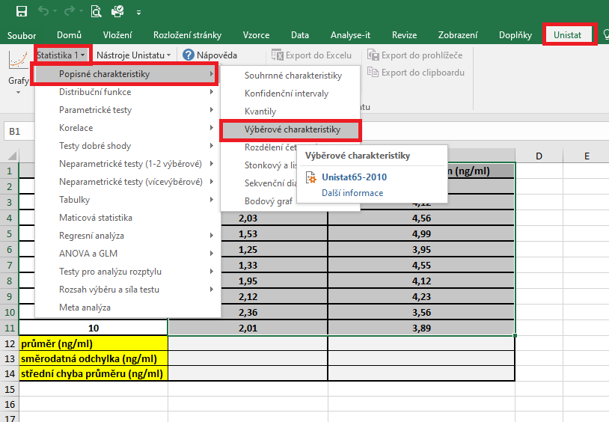
 | kontrola – kortikosteron (ng/ml) | pokus – kortikosteron (ng/ml) | Označíme si zdrojová data výběrového souboru a v hlavním menu si vybereme nabídku "Unistat".
1 | 1.23 | 3.43 | Dále si zvolíme nabídky: Statistika 1 → Popisné charakteristiky → Výběrové charakteristiky.
2 | 1.99 | 4.12
3 | 2.03 | 4.56
4 | 1.53 | 4.99
5 | 1.25 | 3.95
6 | 1.33 | 4.55
7 | 1.95 | 4.12
8 | 2.12 | 4.23
9 | 2.36 | 3.56
10 | 2.01 | 3.89
průměr (ng/ml)
směrodatná odchylka (ng/ml)
střední chyba průměru (ng/ml)

 |  |  | V následujícím dialogovém okně zvolíme nabídku "NE".


 |  |  | V následujícím dialogovém okně si vybereme zdrojová data, která chceme statisticky hodnotit a přesuneme do kolonky vybrané proměnné.

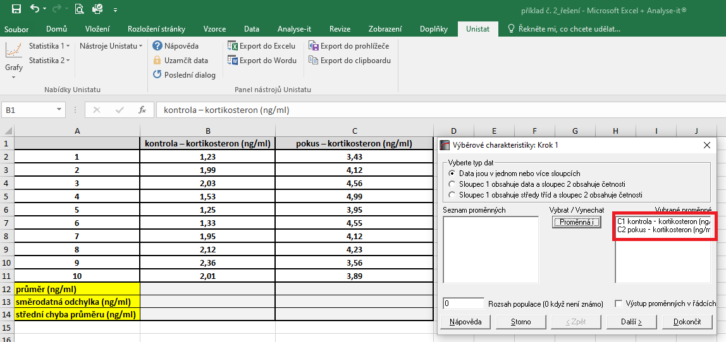

 |  |  | V následujícím dialogovém okně si označíme parametry, které chceme počítat.

